【様式第11】別紙２経費所要額精算調書
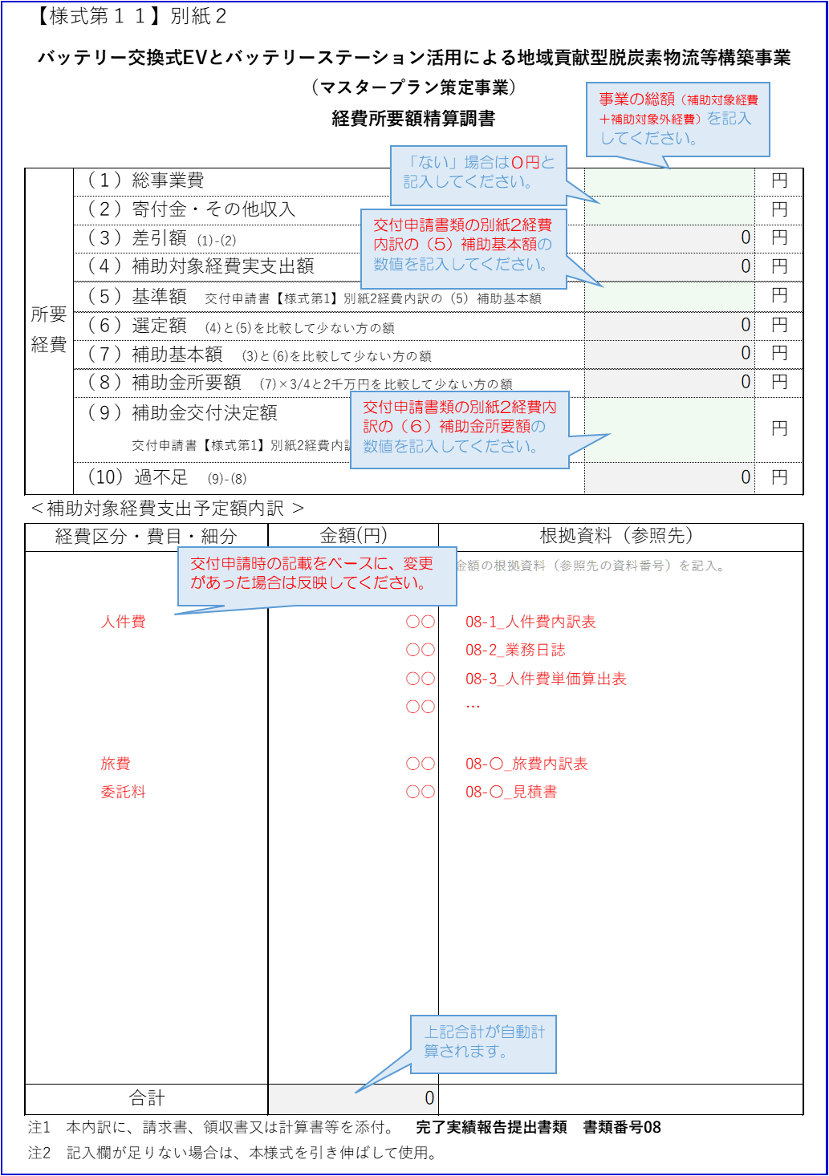
≪マスタープラン策定事業用≫
 | 【様式第１１】別紙２
バッテリー交換式EVとバッテリーステーション活用による地域貢献型脱炭素物流等構築事業 （マスタープラン策定事業） 経費所要額精算調書

 | 所要経費 | （１）総事業費 |  |  |  | 円
 |  | （２）寄付金・その他収入 |  |  |  | 円
 |  | （３）差引額 (1)-(2) |  |  | 0 | 円
 |  | （４）補助対象経費実支出額 |  |  | 0 | 円
 |  | （５）基準額 交付申請書【様式第1】別紙2経費内訳の（7）補助基本額 |  |  |  | 円
 |  | （６）選定額 (4)と(5)を比較して少ない方の額 |  |  | 0 | 円
 |  | （７）補助基本額 (3)と(6)を比較して少ない方の額 |  |  | 0 | 円
 |  | （８）補助金所要額 (7)×3/4と2千万円を比較して少ない方の額 |  |  | 0 | 円
 |  | （９）補助金交付決定額 交付申請書【様式第1】別紙2経費内訳の（6）補助金所要額 |  |  |  | 円
 |  | （10）過不足 (9)-(8) |  |  | 0 | 円
 | ＜補助対象経費支出予定額内訳 ＞
 | 経費区分・費目・細分 |  | 金額(円) | 根拠資料（参照先）
 |  |  |  | ＊金額の根拠資料（参照先の資料番号）を記入。

 | 合計 |  | 0
 | 注1 本内訳に、請求書、領収書又は計算書等を添付。 完了実績報告提出書類 書類番号08
 | 注2 記入欄が足りない場合は、本様式を引き伸ばして使用。

